Hoja1
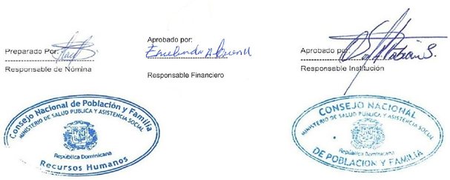

ESTE LISTADO SE SUBE PARA FINES DE TRANSPARENCIA. CONAPOFA NO CUENTA CON PRESUPUESTO DE PENSION, DICHAS PENSIONES SALEN DEL MINISTERIO DE HACIENDA.
LISTADO DE RETIROS DE NÓMINA REALIZADOS EN EL MES DE JUNIO 2022
No. | Nombres y Apellidos | Genero | Cargo | Lugar de Trabajo | Motivo
1 | Josefa Emilia Mejía Arias | F | Conserje | Dirección Administrativa | Jubilación
2 | Luis Manuel Castillo López | M | Chofer | Direccion Provincial de Peravia | Jubilación
3 | Héctor Gracia Domínici | M | Asistente Administrativo | Direccion Provincial de Peravia | Jubilación
4 | Carmen Migdalia Ovando Javier | F | Auxiliar de Enfermería | Dirirección Munidipal Sto. Dgo. Este | Jubilación
5 | Catalina Encarnación De Oleo | F | Conserje | Direccion Provincial Barahona | Jubilación
6 | Ludovina Rosario de Rodríguez | F | Ayudante de Clínica | Direccion Provincial de Santiago | Jubilación
7 | Timotea Marmolejos | F | Educadora | Dirirección Munidipal Sto. Dgo. Centro | Pensión
8 | Esmeralda Del Rosario Salas | F | Superv. de Enfermería | Dirirección Munidipal Sto. Dgo. Oeste | Pensión
9 | José Oscar Valdez Lázala | M | Chofer | Dirección Administrativa | Pensión
10 | Viriato Ant. Acosta Rodríguez | M | Superv. Nac. Planif. Fam. | Depto. Educacion, Comunicación y Promocion de apoyo | Pensión
11 | Ana Ant. Teresita Osorio Camilo | F | Educadora | Depto. Educacion, Comunicación y Promocion de apoyo | Pensión
12 | Argentina Eugenia Encarnación | F | Auxiliar de Enfermería | Dirirección Munidipal Sto. Dgo. Oeste | Pensión
13 | Flor de María Peña Recio | F | Bibliotecaria | Depto. Educacion, Comunicación y Promocion de apoyo | Jubilación
14 | Bienvenida de la C. Rodríguez S. | F | Asesora Director Ejecutivo | Dirección Técnica | Jubilación
15 | Cándido Rivera Francisco | M | Director Ejecutivo | Direccion Ejecutiva | Jubilación
16 | Filomena Vargas Filomena | F | Conserje | Dirección Administrativa | Jubilación
17 | Leticia Hortensia Carbonell J. | F | Auxiliar de Oficina | Dirirección Munidipal Sto. Dgo. Centro "Centro Sanitario" | Jubilación
18 | Ramona De Castro Acosta | F | Ayudante de Laboratorio | Laboratorio Nacional Dr. Defilló | Jubilación
19 | Angela Hernández | F | Auxiliar de Laboratorio | Laboratorio Nacional Dr. Defilló | Jubilación
20 | Zoila Cordero | F | Conserje | Dirección Administrativa | Jubilación
21 | Fausta Susana Guzman | F | Oficial de Comunicación | Depto. Educacion, Comunicación y Promocion de apoyo | Jubilación

